상품제안서
파이롯트 지워지는 프릭션 2색볼펜(0.5)+라이트형광펜세트 | 상품코드: S29393

 |  |  |  |  |  |  | 02-713-8555 | www.synergygift.co.kr
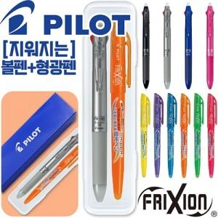

【상세/제작정보】 | <p>케이스 인쇄 진행시 기본 볼펜&amp;형광펜 실크인쇄 포함입니다.&nbsp;</p>

【인쇄/포장옵션】 | 실크, 케이스인쇄(실크) / 자체케이스

【공급단가】 | 수량 | 100~ | 300~ | 500~ | 1,000~ | 3,000~
*VAT별도 | 단가 | 5,190원 | 5,000원 | 4,810원 | 4,620원 | 4,500원

【상품 URL】 | https://www.synergygift.co.kr:443/src/goods_detail.php?gdno=29393

